Scheibe und Einzelgewichte
Bestimmung Massenträgheitsmoment, Scheibe und Einzelgewicht

Kunde: | Firma
Zuständig: | Bearbeiter

 | Eingabedaten |  |  |  |  | Berechnungsdaten
Schaltteller und Scheiben
Benennung | AD Ø in mm | ID Ø in mm | Dicke in mm | Dichte | R in mm | Gewicht |  | J in kgm²
 | 0 | 0 | 0 | 0 | 0 | 0.00 | kg | 0.00 | kgm²
 | 0 | 0 | 0 | 0 | 0 | 0.00 | kg | 0.00 | kgm²
 | 0 | 0 | 0 | 0 | 0 | 0.00 | kg | 0.00 | kgm²
 | 0 | 0 | 0 | 0 | 0 | 0.00 | kg | 0.00 | kgm²
 | 0 | 0 | 0 | 0 | 0 | 0.00 | kg | 0.00 | kgm²
 | 0 | 0 | 0 | 0 | 0 | 0.00 | kg | 0.00 | kgm²
 | 0 | 0 | 0 | 0 | 0 | 0.00 | kg | 0.00 | kgm²
 | 0 | 0 | 0 | 0 | 0 | 0.00 | kg | 0.00 | kgm²
 | Summe |  |  |  |  | 0.00 | kg | 0.00 | kgm²

Rechteckplatten
Benennung | A in mm | B in mm | Dicke in mm | Dichte | R in mm | Gewicht |  | J in kgm²
 | 0 | 0 | 0 | 0 | 0 | 0.00 | kg | 0.00 | kgm²
 | 0 | 0 | 0 | 0 | 0 | 0.00 | kg | 0.00 | kgm²
 | 0 | 0 | 0 | 0 | 0 | 0.00 | kg | 0.00 | kgm²
 | 0 | 0 | 0 | 0 | 0 | 0.00 | kg | 0.00 | kgm²
 | 0 | 0 | 0 | 0 | 0 | 0.00 | kg | 0.00 | kgm²
 | 0 | 0 | 0 | 0 | 0 | 0.00 | kg | 0.00 | kgm²
 | Summe |  |  |  |  | 0.00 | kg | 0.00 | kgm²

Einzelgewichte, Näherungsformel
Benennung | Radius in mm |  | Gewicht in kg | Anzahl |  | Gewicht |  | J in kgm²
 | 0 |  | 0 | 0 |  | 0.00 | kg | 0.00 | kgm²
 | 0 |  | 0 | 0 |  | 0.00 | kg | 0.00 | kgm²
 | 0 |  | 0 | 0 |  | 0.00 | kg | 0.00 | kgm²
 | 0 |  | 0 | 0 |  | 0.00 | kg | 0.00 | kgm²
 | 0 |  | 0 | 0 |  | 0.00 | kg | 0.00 | kgm²
 | 0 |  | 0 | 0 |  | 0.00 | kg | 0.00 | kgm²
 | 0 |  | 0 | 0 |  | 0.00 | kg | 0.00 | kgm²
 | 0 |  | 0 | 0 |  | 0.00 | kg | 0.00 | kgm²
 | 0 |  | 0 | 0 |  | 0.00 | kg | 0.00 | kgm²
 | Einzelgewichte |  |  |  |  | 0.00 | kg | 0.00 | kgm²

 | Summe |  |  |  |  | 0.00 | kg | 0.00 | kgm²
Hinweis:
Die Näherungsformel darf nur bei kleinen Einzelstationen angewendet werden. Bei Rechteckplatten oder großen Vorrichtungen muss die Berechnung gem. Mappe "Einzelgewichte" erfolgen

Einzelgewichte
Körper mit mittiger Achse

Scheibe, Hohlzylinder, Ring |  |  | 0.00 | kg | 0.000 | kgm²

D | 0 | mm | 0 | m
d | 0 | mm | 0 | m
h | 0 | mm | 0 | m

spez. Gewicht | 0 | kg/dm³
oder Gewicht | 0 | kg | 0 | kg | 0.000 | kgm²

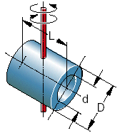
Scheibe, Hohlzylinder, Ring |  |  | 0.00 | kg | 0.000 | kgm²

D | 0 | mm | 0 | m
d | 0 | mm | 0 | m
L | 0 | mm | 0 | m

spez. Gewicht | 0 | kg/dm³
oder Gewicht | 0 | kg | 0 | kg | 0.000 | kgm²

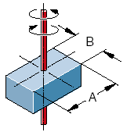
Rechteckige Platte |  |  | 0 | kg | 0.00 | kgm²

A | 0 | mm | 0 | m
B | 0 | mm | 0 | m
h | 0 | mm | 0 | m
spez. Gewicht | 0 | kg/dm³
oder Gewicht | 0 | kg | 0 | kg | 0.00 | kgm²

Körper mit außermittiger Achse

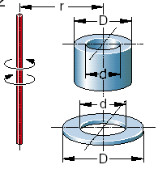
Scheibe, Hohlzylinder, Ring |  |  | 0.00 | kg | 0.000 | kgm²

D | 0 | mm | 0 | m
d | 0 | mm | 0 | m
h | 0 | mm | 0 | m
spez. Gewicht | 0 | kg/dm³
r | 0 | mm | 0 | m
oder Gewicht | 0 | kg | 0 | kg | 0.000 | kgm²

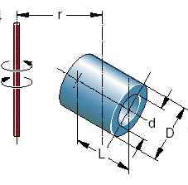
Scheibe, Hohlzylinder, Ring |  |  | 0.00 | kg | 0.000 | kgm²

D | 0 | mm | 0 | m
d | 0 | mm | 0 | m
L | 0 | mm | 0 | m
spez. Gewicht | 0 | kg/dm³
r | 0 | mm | 0 | m
oder Gewicht | 0 | kg | 0 | kg | 0.000 | kgm²

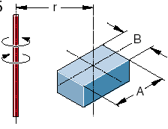
Rechteckige Platte |  |  | 0 | kg | 0.00 | kgm²

A | 0 | mm | 0 | m
B | 0 | mm | 0 | m
h | 0 | mm | 0 | m
spez. Gewicht | 0 | kg/dm³
r | 0 | mm
oder Gewicht | 0 | kg | 0 | kg | 0.00 | kgm²

